変更届出書
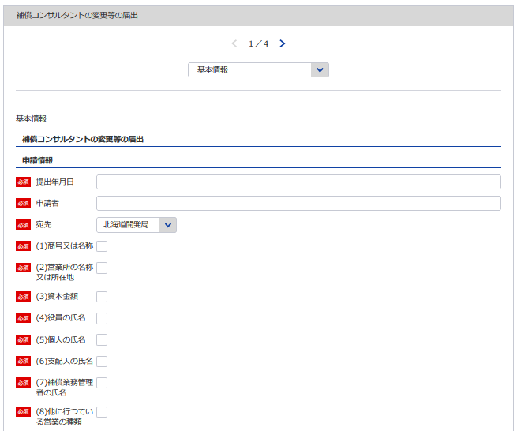
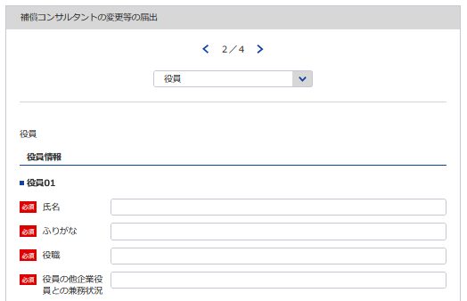
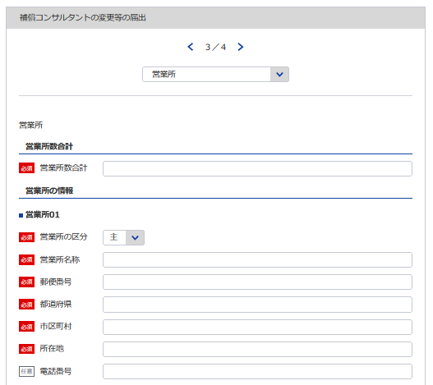
別記様式第15号（第８条関係） |  |  |  |  |  |  |  |  |  |  |  |  |  |  | （用紙Ａ４）
変 更 届 出 書
1
2
3
4
※変更が無くても全ての営業所を記載してください
 |  |  |  |  |  |  | 令和 |  |  | 年 |  | 月 | 日
 |  |  |  |  | 登録年月日 |  | 令和 |  |  | 年 |  | 月 | 日
 |  |  |  |  | 登録番号 |  | 補 |  |  | －
※変更が無くても全ての役員を記載してください
 |  |  |  |  | 法人番号

5
データの整合性を保つため入力してください
データの整合性を保つため入力してください
 |  |  |  |  | 届出者
1
6
5
6
※会社名 役職 代表者氏名 主たる営業所の住所を記載してください
7
8
9
10
11
12
7
13
8
 |  |  | 殿
下記のとおり、
(1)商号又は名称 (2)営業所の名称又は所在地 (3)資本金額 (4)役員の氏名 (5)個人の氏名 (6)支配人の氏名
9
※役員が21名以上いる場合は下記、20件超えのチェックボックスにチェックを入れてください。
下記サイトより、20名超え時の登録フォーマットをDLし、全件入力してください。
https://www.mlit.go.jp/tochi_fudousan_kensetsugyo/const/kanrengyou00001.html
その上で、PDFにして添付をしてください。
また、1件目は必須となっておりますので重複しますが、e-Govにも登録をお願いします。
(7)登録部門に係る補償業務の管理をつかさどる専任の者で補償コンサルタント登録規程第３条第１号イ又はロに該当するもの
14
10
（総合補償部門の登録を受けようとする場合においては、同条第１号ただし書に該当する者）の氏名
11
(8)他に行つている営業の種類
12
13
について変更があつたので、同規程第８条第１項の規定により届け出ます。
※営業所が21件以上ある場合は下記、20件超えのチェックボックスにチェックを入れてください。
下記サイトより、20件超え時の登録フォーマットをDLし、全件入力してください。
https://www.mlit.go.jp/tochi_fudousan_kensetsugyo/const/kanrengyou00001.html
その上で、PDFにして添付をしてください。
また、1件目は必須となっておりますので重複しますが、e-Govにも登録をお願いします。
記
14
15
16
17
18
19
 | 届 出 事 項 | 変 更 前 |  | 変 更 後 |  | 変 更 年 月 日 |  |  | 備 考
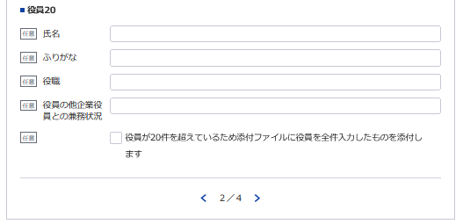

15
16
17
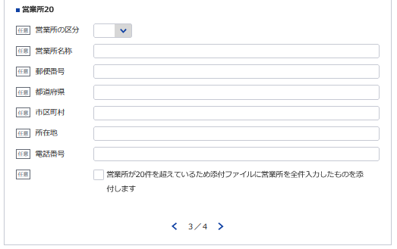
18
19
20
必要であれば変更内容10まで同様に登録してください
21, 22
※変更が無くても全ての申請情報を記載してください
 |  |  |  |  | 電 話 番 号 |  |  | ( |  |  | ) |  |  | 番
 |  |  |  |  | 取扱い責任者
記載要領 |  |  |  |  | 所 属 氏 名
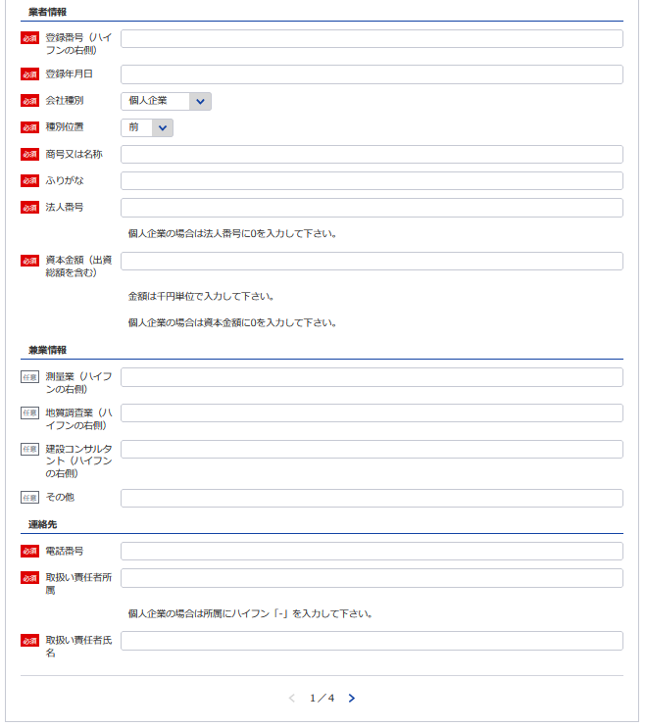
１ 法人番号（13桁）は、法人である場合に記載すること。
3
２ (1)から(8)までの事項については、不要のものを消すこと。
３ 「変更年月日」の欄は、実際に変更の行われた年月日を記載すること。
2
４ (4)に該当する場合には、当該変更に係る事項のみに限定せず、全体について「変更前」と「変更後」を対比させて記載すること。
５ 記載欄に不足を生じた場合は、別紙（任意様式）を添付すること。
最新（変更後）の情報を記載してください
６ (1)、(4)、(5)、(6)の事項については、ふりがなを付すこと。
７ (2)の事項については変更後の郵便番号、電話番号を付すこと。

4

最新（変更後）の情報を記載してください

最新（変更後）の情報を記載してください

20
21

22

補償業務管理者証明者
※こちらのシートは記載の後、PDFにして添付してください
別記様式第５号(第４条関係) |  |  |  |  |  |  |  |  | (用紙Ａ４)
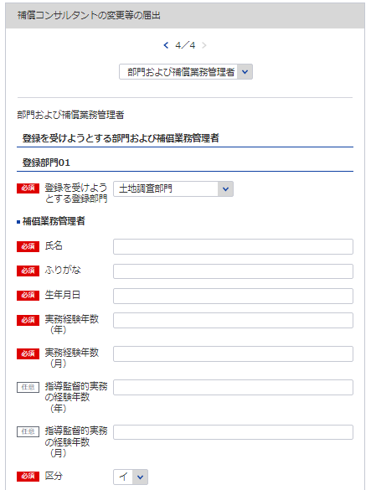
補 償 業 務 管 理 者 証 明 書

 | 下記のとおり、登録を受けようとする登録部門に係る補償業務の管理をつかさどる専任の者で補償

 | コンサルタント登録規程第３条第１号イ又はロに該当するもの（総合補償部門の登録を受けようとす

 | る場合においては、同条第１号ただし書に該当する者）を置いていることに相違ありません。
1
 |  |  | 令和 |  | 年 |  | 月 |  | 日
※該当の登録部門を選択してください
23
2
25
 |  | 申請者
24
3
26
 |  | 殿
27
 |  | 記
23
24 25 26
28
27, 28
29
 | 登録を受けようとする登録部門 | (ふ り が な) | 実務経験年数 |  |  |  |  | 区 分

 |  | 補償業務管理者の氏名
 |  |  | 指導監督的実務の経験年数
 |  | (生 年 月 日)

 | 土地調査 |  |  | 年 |  | 月 |  | イ | ロ

29
 | 土地評価 |  |  | 年 |  | 月 |  | イ | ロ

必要であれば登録部門08まで同様に登録してください

 | 物件 |  |  | 年 |  | 月 |  | イ | ロ

 | 機械工作物 |  |  | 年 |  | 月 |  | イ | ロ

 | 営業補償・特殊補償 |  |  | 年 |  | 月 |  | イ | ロ

 | 事業損失 |  |  | 年 |  | 月 |  | イ | ロ

 | 補償関連 |  |  | 年 |  | 月 |  | イ | ロ

 | 総合補償 |  |  | 年 |  | 月 |  | イ | ロ

 |  |  |  | 年 |  | 月

 | 実務経験の内訳は別表1のとおり
 | 指導監督的実務の経験の内訳は別表2のとおり

 | 記載要領
 | 1 「区分」の欄は、補償コンサルタント登録規程第３条第１号イに該当する者についてはイ、同号ロに該当する者については
 | ロを○で囲むこと。ただし、総合補償部門の登録を受けようとする者にあっては、当該登録部門に係る補償業務の管理をつ
 | かさどる専任の者で、当該登録部門に係る補償業務に関し７年以上の実務経験を有する者であって補償業務に関し５年以上
 | の指導監督的実務の経験を有するものについてはイ、これと同程度の実務の経験を有するものとして国土交通大臣が認定し
 | た者についてはロを○で囲むこと。
 | 2 総合補償部門の登録を受けようとする者は、実務経験年数及び指導監督的実務の経験年数を記載すること。

補償業務管理者実務経歴書
※こちらのシートは記載の後、PDFにして添付してください
別記様式第５号(第４条関係) |  |  |  |  |  |  |  |  |  |  |  |  |  |  | （用紙Ａ４）
別表１
補償業務管理者実務経歴書
補償業務管理者の氏名 |  |  |  |  |  |  |  |  | 住所
期 間 |  |  | 実務経験年数 |  |  |  | 実 務 経 験 の 内 容
 |  |  |  |  |  |  | 業 務 の 内 容 |  |  |  | 契約の相手方の名称 |  |  | 契約金額
自 | 年 | 月 |  |  | 年 | 月
至 | 年 | 月
自 | 年 | 月 |  |  | 年 | 月
至 | 年 | 月
自 | 年 | 月 |  |  | 年 | 月
至 | 年 | 月
自 | 年 | 月 |  |  | 年 | 月
至 | 年 | 月
自 | 年 | 月 |  |  | 年 | 月
至 | 年 | 月
自 | 年 | 月 |  |  | 年 | 月
至 | 年 | 月
自 | 年 | 月 |  |  | 年 | 月
至 | 年 | 月
自 | 年 | 月 |  |  | 年 | 月
至 | 年 | 月
合 計 |  |  |  |  | 年 | 月

上記の者は、上記のとおり実務の経験を有することに相違ないことを証明します。
 |  |  |  |  |  |  |  |  |  |  | 令和 | 年 | 月 |  | 日

 |  |  |  |  |  |  |  | 証明者
証 明 を 得 る こ と が で き な い 場 合 |  |  |  | その理由 |  |  |  |  |  |  | 証 明 者 と 被 証 明 者 と の 関 係

記載要領
1 「業務の内容」の欄は、企業名、職名、本人が従事した補償業務について、契約名、規模、本人の業務上の役割等について具体的に記載すること。 2 証明者ごとに作成すること。
 |  |  |  |  |  |  |  |  |  | ／
別記様式第５号(第４条関係) |  |  |  |  |  |  |  |  |  |  |  |  |  |  | （用紙Ａ４）
別表１
補償業務管理者実務経歴書
補償業務管理者の氏名 |  |  |  |  |  |  |  |  | 住所
期 間 |  |  | 実務経験年数 |  |  |  | 実 務 経 験 の 内 容
 |  |  |  |  |  |  | 業 務 の 内 容 |  |  |  | 契約の相手方の名称 |  |  | 契約金額
自 | 年 | 月 |  |  | 年 | 月
至 | 年 | 月
自 | 年 | 月 |  |  | 年 | 月
至 | 年 | 月
自 | 年 | 月 |  |  | 年 | 月
至 | 年 | 月
自 | 年 | 月 |  |  | 年 | 月
至 | 年 | 月
自 | 年 | 月 |  |  | 年 | 月
至 | 年 | 月
自 | 年 | 月 |  |  | 年 | 月
至 | 年 | 月
自 | 年 | 月 |  |  | 年 | 月
至 | 年 | 月
自 | 年 | 月 |  |  | 年 | 月
至 | 年 | 月
合 計 |  |  |  |  | 年 | 月

上記の者は、上記のとおり実務の経験を有することに相違ないことを証明します。
 |  |  |  |  |  |  |  |  |  |  | 令和 | 年 | 月 |  | 日

 |  |  |  |  |  |  |  | 証明者
証 明 を 得 る こ と が で き な い 場 合 |  |  |  | その理由 |  |  |  |  |  |  | 証 明 者 と 被 証 明 者 と の 関 係

記載要領
1 「業務の内容」の欄は、企業名、職名、本人が従事した補償業務について、契約名、規模、本人の業務上の役割等について具体的に記載すること。 2 証明者ごとに作成すること。
 |  |  |  |  |  |  |  |  |  | ／
別記様式第５号(第４条関係) |  |  |  |  |  |  |  |  |  |  |  |  |  |  | （用紙Ａ４）
別表１
補償業務管理者実務経歴書
補償業務管理者の氏名 |  |  |  |  |  |  |  |  | 住所
期 間 |  |  | 実務経験年数 |  |  |  | 実 務 経 験 の 内 容
 |  |  |  |  |  |  | 業 務 の 内 容 |  |  |  | 契約の相手方の名称 |  |  | 契約金額
自 | 年 | 月 |  |  | 年 | 月
至 | 年 | 月
自 | 年 | 月 |  |  | 年 | 月
至 | 年 | 月
自 | 年 | 月 |  |  | 年 | 月
至 | 年 | 月
自 | 年 | 月 |  |  | 年 | 月
至 | 年 | 月
自 | 年 | 月 |  |  | 年 | 月
至 | 年 | 月
自 | 年 | 月 |  |  | 年 | 月
至 | 年 | 月
自 | 年 | 月 |  |  | 年 | 月
至 | 年 | 月
自 | 年 | 月 |  |  | 年 | 月
至 | 年 | 月
合 計 |  |  |  |  | 年 | 月

上記の者は、上記のとおり実務の経験を有することに相違ないことを証明します。
 |  |  |  |  |  |  |  |  |  |  | 令和 | 年 | 月 |  | 日

 |  |  |  |  |  |  |  | 証明者
証 明 を 得 る こ と が で き な い 場 合 |  |  |  | その理由 |  |  |  |  |  |  | 証 明 者 と 被 証 明 者 と の 関 係

記載要領
1 「業務の内容」の欄は、企業名、職名、本人が従事した補償業務について、契約名、規模、本人の業務上の役割等について具体的に記載すること。 2 証明者ごとに作成すること。
 |  |  |  |  |  |  |  |  |  | ／
別記様式第５号(第４条関係) |  |  |  |  |  |  |  |  |  |  |  |  |  |  | （用紙Ａ４）
別表１
補償業務管理者実務経歴書
補償業務管理者の氏名 |  |  |  |  |  |  |  |  | 住所
期 間 |  |  | 実務経験年数 |  |  |  | 実 務 経 験 の 内 容
 |  |  |  |  |  |  | 業 務 の 内 容 |  |  |  | 契約の相手方の名称 |  |  | 契約金額
自 | 年 | 月 |  |  | 年 | 月
至 | 年 | 月
自 | 年 | 月 |  |  | 年 | 月
至 | 年 | 月
自 | 年 | 月 |  |  | 年 | 月
至 | 年 | 月
自 | 年 | 月 |  |  | 年 | 月
至 | 年 | 月
自 | 年 | 月 |  |  | 年 | 月
至 | 年 | 月
自 | 年 | 月 |  |  | 年 | 月
至 | 年 | 月
自 | 年 | 月 |  |  | 年 | 月
至 | 年 | 月
自 | 年 | 月 |  |  | 年 | 月
至 | 年 | 月
合 計 |  |  |  |  | 年 | 月

上記の者は、上記のとおり実務の経験を有することに相違ないことを証明します。
 |  |  |  |  |  |  |  |  |  |  | 令和 | 年 | 月 |  | 日

 |  |  |  |  |  |  |  | 証明者
証 明 を 得 る こ と が で き な い 場 合 |  |  |  | その理由 |  |  |  |  |  |  | 証 明 者 と 被 証 明 者 と の 関 係

記載要領
1 「業務の内容」の欄は、企業名、職名、本人が従事した補償業務について、契約名、規模、本人の業務上の役割等について具体的に記載すること。 2 証明者ごとに作成すること。
 |  |  |  |  |  |  |  |  |  | ／
別記様式第５号(第４条関係) |  |  |  |  |  |  |  |  |  |  |  |  |  |  | （用紙Ａ４）
別表１
補償業務管理者実務経歴書
補償業務管理者の氏名 |  |  |  |  |  |  |  |  | 住所
期 間 |  |  | 実務経験年数 |  |  |  | 実 務 経 験 の 内 容
 |  |  |  |  |  |  | 業 務 の 内 容 |  |  |  | 契約の相手方の名称 |  |  | 契約金額
自 | 年 | 月 |  |  | 年 | 月
至 | 年 | 月
自 | 年 | 月 |  |  | 年 | 月
至 | 年 | 月
自 | 年 | 月 |  |  | 年 | 月
至 | 年 | 月
自 | 年 | 月 |  |  | 年 | 月
至 | 年 | 月
自 | 年 | 月 |  |  | 年 | 月
至 | 年 | 月
自 | 年 | 月 |  |  | 年 | 月
至 | 年 | 月
自 | 年 | 月 |  |  | 年 | 月
至 | 年 | 月
自 | 年 | 月 |  |  | 年 | 月
至 | 年 | 月
合 計 |  |  |  |  | 年 | 月

上記の者は、上記のとおり実務の経験を有することに相違ないことを証明します。
 |  |  |  |  |  |  |  |  |  |  | 令和 | 年 | 月 |  | 日

 |  |  |  |  |  |  |  | 証明者
証 明 を 得 る こ と が で き な い 場 合 |  |  |  | その理由 |  |  |  |  |  |  | 証 明 者 と 被 証 明 者 と の 関 係

記載要領
1 「業務の内容」の欄は、企業名、職名、本人が従事した補償業務について、契約名、規模、本人の業務上の役割等について具体的に記載すること。 2 証明者ごとに作成すること。
 |  |  |  |  |  |  |  |  |  | ／

指導監督的実務経歴書
※こちらのシートは記載の後、PDFにして添付してください
別表様式第５号（第４条関係） |  |  |  |  |  |  |  |  |  |  |  |  |  |  |  | (用紙Ａ４)
別表２
 |  |  |  |  |  |  | 指導監督的実務経歴書

氏 名 |  |  |  |  |  |  |  | 住 所
期 間 |  |  |  | 指導監督的 実務経験年数 |  |  | 指 導 監 督 的 実 務 経 験 の 内 容
 |  |  |  |  |  |  | 業 務 の 内 容 |  |  | 業務上の役割 | 契約の相手方の名称 |  |  |  | 契 約 金 額
自 | 年 |  | 月 |  | 年 | 月

至 | 年 |  | 月

自 | 年 |  | 月 |  | 年 | 月

至 | 年 |  | 月

自 | 年 |  | 月 |  | 年 | 月

至 | 年 |  | 月

自 | 年 |  | 月 |  | 年 | 月

至 | 年 |  | 月

自 | 年 |  | 月 |  | 年 | 月

至 | 年 |  | 月

自 | 年 |  | 月 |  | 年 | 月

至 | 年 |  | 月

自 | 年 |  | 月 |  | 年 | 月

至 | 年 |  | 月

自 | 年 |  | 月 |  | 年 | 月

至 | 年 |  | 月

合 計 |  |  |  | （ |  | 月）

 |  |  |  |  | 年 | 月

 |  | 上記の者は、上記のとおり指導監督的実務の経験を有することに相違ないことを証明します。
 |  |  |  |  |  |  |  |  |  | 令和 |  | 年 | 月 | 日

㊞
 |  |  |  |  |  |  |  |  | 証明者

証明を得ること |  |  | その理由 |  |  |  |  |  |  |  |  | 証明者と被証
ができない場合 |  |  |  |  |  |  |  |  |  |  |  | 明者との関係

記載要領
１ 「業務の内容」の欄は、企業名、職名、本人が従事した補償業務について、契約名、登録部門、規模等について具体的に記載すること。
２ 「業務上の役割」の欄は、主任担当者等該当補償業務に係る業務上の立場の名称を記載すること。
３ 証明者ごとに作成すること。

［物 件 部 門］
［営業補償・特殊補償部門］
［事業損失部門］
［機械工作物部門］

誓約書
※こちらのシートは記載の後、PDFにして添付してください
別記様式第６号（第４条関係） |  |  |  |  |  | （用紙Ａ４）

誓 約 書

申請者並びに申請者の役員、支配人、法定代理人及び法定代理人の役員は、補償コン

サルタント登録規程第６条第１項各号のいずれにも該当しない者であることを誓約します。

 | 令和 | 年 | 月 | 日

 |  |  |  |  | 申 請 者

 |  |  |  | 殿

登録申請者の略歴書
※こちらのシートは記載の後、PDFにして添付してください
別記様式第７号(第４条関係) |  |  |  |  |  |  |  |  |  |  |  |  | (用紙Ａ４)

 |  |  |  |  |  |  |  |  |  | 法人の役員
 |  |  |  |  |  | 登録申請者 |  |  |  | 本 人 |  | の略歴書
 |  |  |  |  |  |  |  |  |  | 支 配 人
 |  |  |  |  |  |  |  |  |  | 法定代理人
 |  |  |  |  |  |  |  |  |  | 法定代理人の役員

氏 名 |  |  |  |  |  |  |  |  |  | 役 職 名
 | 期 間 |  |  |  |  |  |  | 従 事 し た 職 務 内 容
 | 自 |  |  | 年 |  | 月 | 日
職 | 至 |  |  | 年 |  | 月 | 日
 | 自 |  |  | 年 |  | 月 | 日
 | 至 |  |  | 年 |  | 月 | 日
 | 自 |  |  | 年 |  | 月 | 日
 | 至 |  |  | 年 |  | 月 | 日
 | 自 |  |  | 年 |  | 月 | 日
 | 至 |  |  | 年 |  | 月 | 日
 | 自 |  |  | 年 |  | 月 | 日
歴 | 至 |  |  | 年 |  | 月 | 日
 | 自 |  |  | 年 |  | 月 | 日
 | 至 |  |  | 年 |  | 月 | 日
賞 罰 |  |  | 年 月 日 |  |  |  |  | 賞 罰 の 内 容

 |  |  | 上記のとおり相違ありません。

 |  |  | 令和 |  |  | 年 | 月 |  | 日
 |  |  |  |  |  |  |  |  |  |  | 氏 名

記載要領
1 | 「 法人の役員
 | 本 人 |  |  |  | は、不要のものを消すこと。 |  |  |  |  |  | 2 「賞罰」の欄は、行政処分等についても記載すること。
 | 支 配 人
 | 法定代理人
 |  | 法定代理人の役員 」

